ЦРС СиП (2018)
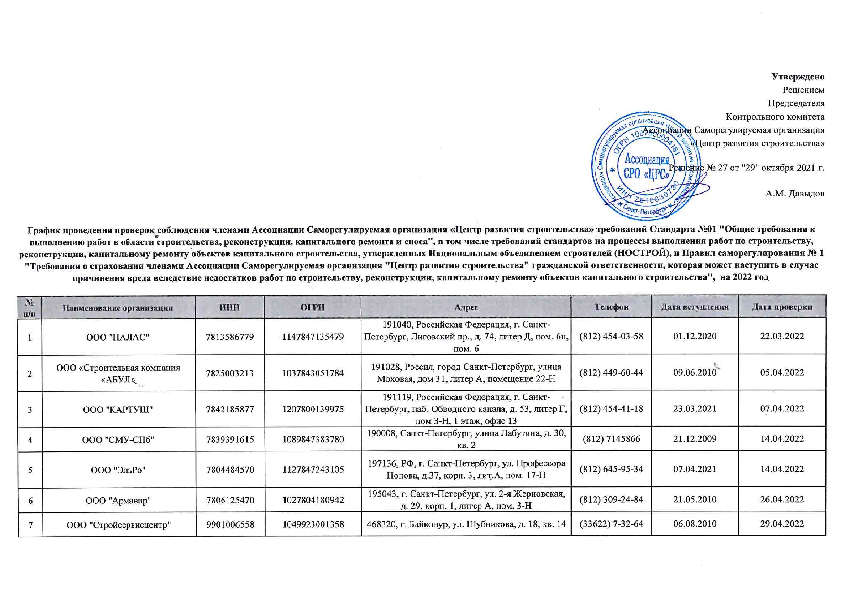
Утверждено
Решением
Председателя
Контрольного комитета
Ассоциации Саморегулируемая организация
«Центр развития строительства»
Решение № 27 от "29" октября 2022 г.

А.М. Давыдов
График проведения проверок соблюдения членами Ассоциации Саморегулируемая организация «Центр развития строительства» требований Стандарта №01 "Общие требования к выполнению работ в области строительства, реконструкции, капитального ремонта и сноса", в том числе требований стандартов на процессы выполнения работ по строительству, реконструкции, капитальному ремонту объектов капитального строительства, утвержденных Национальным объединением строителей (НОСТРОЙ), и Правил саморегулирования № 1 "Требования о страховании членами Ассоциации Саморегулируемая организация "Центр развития строительства" гражданской ответственности, которая может наступить в случае причинения вреда вследствие недостатков работ по строительству, реконструкции, капитальному ремонту объектов капитального строительства", на 2022 год

№ п/п | Наименование организации | ИНН | ОГРН | Адрес | Телефон | Дата вступления | Дата проверки
1 | ООО "ПАЛАС" | 7813586779 | 1147847135479 | 191040, Российская Федерация, г. Санкт-Петербург, Лиговский пр., д. 74, литер Д, пом. 6н, пом. 6 | (812) 454-03-58 | 2020-12-01 | 2022-03-22
2 | ООО «Строительная компания «АБУЛ» | 7825003213 | 1037843051784 | 191028, Россия, город Санкт-Петербург, улица Моховая, дом 31, литер А, помещение 22-Н | (812) 449-60-44 | 2010-06-09 | 2022-04-05
3 | ООО "КАРТУШ" | 7842185877 | 1207800139975 | 191119, Российская Федерация, г. Санкт-Петербург, наб. Обводного канала, д. 53, литер Г, пом З-Н, 1 этаж, офис 13 | (812) 454-41-18 | 2021-03-23 | 2022-04-07
4 | ООО "СМУ-СПб" | 7839391615 | 1089847383780 | 190008, Санкт-Петербург, улица Лабутина, д. 30, кв. 2 | (812) 7145866 | 2009-12-21 | 2022-04-14
5 | ООО "ЭльРо" | 7804484570 | 1127847243105 | 197136, РФ, г. Санкт-Петербург, ул. Профессора Попова, д.37, корп. 3, лит.А, пом. 17-Н | (812) 645-95-34 | 2021-04-07 | 2022-04-14
6 | ООО "Армавир" | 7806125470 | 1027804180942 | 195043, г. Санкт-Петербург, ул. 2-я Жерновская, д. 29, корп. 1, литер А, пом. 3-Н | (812) 309-24-84 | 2010-05-21 | 2022-04-26
7 | ООО "Стройсервисцентр" | 9901006558 | 1049923001358 | 468320, г. Байконур, ул. Шубникова, д. 18, кв. 14 | (33622) 7-32-64 | 2010-08-06 | 2022-04-29
8 | ООО фирма «Л. А. импекс» | 5192909847 | 1035100153274 | 197022, Российская Федерация, г. Санкт-Петербург, ул. Всеволода Вишневского, д. 11, лит. А, пом. 12Н | (8152) 45-89-48 | 2009-12-25 | 2022-05-05
9 | ООО "Бастион" | 7802335460 | 1057812658067 | 195043, г. Санкт-Петербург, Рябовское шоссе, д. 120, литер А, пом.306 | (812) 313-10-80 | 2010-05-14 | 2022-05-05
10 | ООО "Траверс+" | 7810299906 | 1037821107026 | 196128, Российская Федерация, Санкт-Петербург, ул. Варшавская, д. 23, лит. Б, пом. 7Н | (812) 315-32-63 | 2010-06-18 | 2022-05-06
11 | ООО «Балтийская коммуникационная компания» | 7813342250 | 1067847510246 | 197110, г. Санкт-Петербург, ул. Пионерская, д. 53, литер Л, помещение 4.21 | (812) 956-71-36 | 2010-05-19 | 2022-05-06
12 | ООО «Фирма «ИФ» | 7807012416 | 1027804609800 | 198216, РФ, г. Санкт-Петербург, пр-кт Народного Ополчения, дом 22, литера П, помещение 24Н, офис 1 | (812) 703-90-78 | 2010-05-28 | 2022-05-06
13 | ООО "Фасадстрой" | 7805234702 | 1037811019091 | 198205, Россия, Санкт-Петербург, д. Старо-Паново, ул. Рабочая, д. 3, лит. Д | (812) 495-12-20 | 2009-12-09 | 2022-05-11
14 | ООО "Техносвет-Сервис" | 7810044305 | 1057813001355 | 195197, Российская Федерация, Санкт-Петербург, Полюстровский пр., дом 28, литер Ж, пом.17 | (812) 495-64-42 | 2009-12-25 | 2022-05-11
15 | АО "Эквитас" | 7801532240 | 1107847365119 | 199178, Российская Федерация, г. Санкт-Петербург, наб. реки Смоленки, д. 33, литер А, пом. 52-Н | (812) 323-77-59 | 2009-12-14 | 2022-05-17
16 | ООО «ПЕТРОСТРОЙ» | 7807301104 | 1047855051221 | 190013, Российская Федерация, Санкт-Петербург, ул. Серпуховская, д. 15, литер А, пом. 11-Н | (812) 279-91-45 | 2010-09-22 | 2022-05-25
17 | ООО «БАЛТМОНТАЖ - XXI ВЕК» | 7825427526 | 1037843102857 | 192029, Российская Федерация, г. Санкт-Петербург, проспект Обуховской Обороны, д. 86 , литер К, пом.5 Н | (812) 320-09-67 | 2009-12-25 | 2022-05-25
18 | ООО "Теплотехник" | 6027041943 | 1026000966144 | 196084, Россия, г. Санкт-Петербург, Московский пр., д. 103, корп. 3, помещение 205-H | (8112) 53-68-49 | 2009-12-21 | 2022-05-26
19 | ООО "СтОИК" | 7841330899 | 1067847354706 | 195279, РФ, Санкт-Петербург, Индустриальный пр., дом 45, лит. А, офис 309 | (812) 326-36-22 | 2009-12-25 | 2022-05-27
20 | ООО "Энергетик" | 7825060282 | 1027809252173 | 191024, г. Санкт-Петербург, ул. Исполкомская, д. 8, литер В, кв.35 | (812) 717-63-71 | 2009-12-23 | 2022-06-10
21 | ООО "СЭМ-Сервис" | 7838434979 | 1099847001902 | Российская Федерация, 191119, г. Санкт-Петербург, Загородный проспект, д. 34, кв.2 | (812) 713-35-46 | 2010-01-21 | 2022-06-14
22 | ООО «СВИКС» | 7810282726 | 1037821045900 | 196247, Российская Федерация, г. Санкт-Петербург, площадь Конституции, д. 2, литер А, пом. 9Н | (812) 718-52-34 | 2010-01-14 | 2022-06-15
23 | ООО "СПС" | 7840014890 | 1047839012869 | 197082, г. Санкт-Петербург, Богатырский проспект, дом 55, корпус 1, литер А, кв.345 | (812) 340-69-30 | 2010-05-21 | 2022-06-17
24 | ЗАО "ОКА" | 7838310691 | 1047855153378 | 194223, Российская Федерация, Санкт-Петербург, ул. Курчатова, д. 9, литера В | (812) 633-08-01 | 2010-01-14 | 2022-06-21
25 | ООО "ПСК "МОНОЛИТ" | 7805232832 | 1037811064103 | 196006, г. Санкт-Петербург, ул. Цветочная, д. 16, пом.117 | (812) 640-22-60 | 2010-01-14 | 2022-06-24
26 | ООО "КУБ-строй" | 7813365770 | 1079847003873 | 194044, г. Санкт-Петербург, переулок Крапивный, д. 3 а, литера А, помещение 3-Н, каб.31 | (812) 542-88-10 | 2010-01-14 | 2022-06-28
27 | ООО "Норманн-Заказчик" | 7806426848 | 1107847044018 | 195112, Российская Федерация, Санкт-Петербург, Малоохтинский проспект, дом 68А, 10-Н, пом. 19 | (812) 748-22-32 | 2010-04-12 | 2022-06-29
28 | ООО "СК "ДЕФТ" | 7802453520 | 1089848046860 | 194100, Российская Федерация, Санкт-Петербург, улица Александра Матросова, д. 4, лит. Д | (812) 331-64-86 | 2010-01-21 | 2022-06-29
29 | ООО «СТРОЙТРАНС» | 7810081561 | 1069847504198 | 192148, Санкт-Петербург, г. Санкт-Петербург, ул. Автогенная, д. 6, офис 233 | (812) 365-22-36 | 2010-01-21 | 2022-06-29
30 | ООО "СЗСК"Терра" | 7802372052 | 5067847541834 | 197706, Санкт-Петербург, г. Сестрорецк, ул. Токарева, д. 2, кв.96 | (812) 493-24-36 | 2010-02-01 | 2022-06-30
31 | ООО "Норманн-Строй" | 7806426894 | 1107847044854 | 195112, Российская Федерация, Санкт-Петербург, Малоохтинский проспект, дом 61А. | (812) 495-61-66 | 2010-04-12 | 2022-06-30
32 | ООО "ПСП" | 7810075536 | 5067847426158 | 196128, Российская Федерация, г. Санкт-Петербург, ул. Варшавская, дом 11, литер А, офис 530 | (812) 603-28-08 | 2010-04-12 | 2022-07-01
33 | ООО "НПО "АНТАРЕС трейд" | 7814076820 | 1037832004121 | 194156, г. Санкт-Петербург, Большой Сампсониевский проспект, дом 94, литера А, помещение 20Н, офис №1 | (812) 235-34-92 | 2009-11-25 | 2022-07-05
34 | ЗАО "СВЭП" | 7843305440 | 1069847569109 | 193079, Российская Федерация, г. Санкт-Петербург, наб. Октябрьская, д. 104, корп. 22 лит. А, офис 201 | (921) 338-78-28 | 2013-04-30 | 2022-07-06
35 | ООО "КК "ВУЛКАН" | 7804431850 | 1107847037407 | 195220, Российская Федерация, Санкт-Петербург, проспект Непокоренных, дом 47 | (812) 535-83-30 | 2010-04-26 | 2022-07-06
36 | ООО СК «Петроград» | 7804354845 | 1079847060589 | 195197, Санкт-Петербург, Кондратьевский просп., д. 44, лит. А, Ч.ПОМ 1-Н №217,239,240 | (812) 337-66-72 | 2010-02-01 | 2022-07-08
37 | ООО "СУ № 60" | 7810158775 | 1037821057218 | 198206, Российская Федерация, г. Санкт-Петербург, Петергофское шоссе, д. 74, корп. 4 лит. Б, офис 403 | (812) 385-58-78 | 2010-04-30 | 2022-07-08
38 | ООО "ИнфоТех" | 7810099978 | 1077847395944 | 196006,Российская Федерация, г. Санкт-Петербург, Московский проспект, д. 103, корп. 3, лит. А, офис 301 | (812) 327-95-10 | 2010-05-24 | 2022-07-12
39 | ООО "СПБ-Империя Строй" | 7806586947 | 1217800081762 | 191317, Российская Федерация, г. Санкт-Петербург, вн. тер. г. муниципальный округ Ржевка, ул. Коммуны, д. 67, Литер Л, офис 2 | (812) 333-0-400 | 2021-07-07 | 2022-07-12
40 | ЗАО "ВотерПрайс" | 7810269500 | 1027804851887 | 196084, Российская Федерация, Санкт-Петербург, Московский пр., д. 103, корп. 3 | (812) 718-59-02 | 2009-12-30 | 2022-07-15
41 | ООО «ГидроСтройКомплекс» | 7839395183 | 1089848050390 | 198095, Российская Федерация, г. Санкт-Петербург, набережная Обводного канала, д. 122, лит.Б | (812) 957-22-91 | 2010-04-16 | 2022-07-19
42 | ООО "ТЕХНОРАН" | 7841008096 | 1037867015064 | 191011, РФ, Санкт-Петербург, Невский проспект, дом 30, литер А | (812) 334-91-71 | 2010-06-18 | 2022-07-19
43 | ООО "НьюКом Групп" | 7841395423 | 1089847372185 | 191186, Российская Федерация, г. Санкт-Петербург, наб. реки Мойки, д. 3, лит. А, пом. 21 Н | (921) 926-32-96 | 2009-12-21 | 2022-07-20
44 | ООО "ДОРСТРОЙ-7" | 7806430724 | 1107847119203 | 195220, Российская Федерация г. Санкт-Петербург, пр. Непокоренных, д. 49, корп. 2, лит.А, пом. 22Н | (812) 663-89-86 | 2010-06-09 | 2022-07-20
45 | ООО "Навигатор-СБС" | 7825466405 | 1037843028520 | 192019, Санкт-Петербург, ул. Глазурная, д. 8/10, лит. А | (812) 412-69-71 | 2009-12-07 | 2022-07-26
46 | ООО «Стандарт-Строй» | 7841354233 | 1077847015971 | 195112, Российская Федерация, г. Санкт-Петербург, пр.Заневский, д.71, корп.2, литер А, офис 10/30 | (812) 448-36-33 | 2010-06-09 | 2022-07-27
47 | ООО "Музейные технологии" | 7814068709 | 1037832002966 | 190005, Российская Федерация г. Санкт-Петербург, наб. Обводного канала, д. 118, корп. 12 лит. Ч, пом. 1-Н | (812) 710-98-30 | 2009-12-09 | 2022-07-27
48 | ООО "ИНТЕР" | 7809006217 | 1027810339700 | 198207, г. Санкт-Петербург, Ленинский просп., д. 114, литер А, помещ.161Н, офис 2 | (812) 406-87-20 | 2009-12-23 | 2022-08-09
49 | ООО "Эталонтехсервис" | 7810388070 | 1147847348153 | 194292, Российская Федерация, г. Санкт-Петербург, пер. 1-й Верхний, д. 12В, пом. 224 | (812) 332-33-48 | 2009-12-30 | 2022-08-10
50 | ООО "Нева-Ресурс" | 7842000950 | 1037869000278 | 197110, г. Санкт-Петербург, ул. Глухая Зеленина, д. 2, литер А, помещение 2Н | (812) 331-85-41 | 2009-12-23 | 2022-08-11
51 | ООО "СУ-19" | 7814422156 | 1089848009679 | 197372, Санкт-Петербург, Богатырский пр., д. 18, кор. 1, оф. 509 | (812) 349-74-11 | 2009-12-28 | 2022-08-12
52 | ООО "Строительная фирма "ИРОН" | 7812006023 | 1027810261160 | 190068, Российская Федерация, г. Санкт-Петербург, набережная канала Грибоедова, д. 109/8 | (812) 714-53-22 | 2010-01-14 | 2022-08-15
53 | ООО "СТРОЙТЕХМОНТАЖ" | 7801471974 | 1089847239657 | 199178, Российская Федерация, г. Санкт-Петербург, ул. Линия 8-я В.О., д. 83, корп. 1, лит.А, пом. 609 | (812) 316-28-89 | 2021-08-30 | 2022-09-20
54 | ООО "СТОИК-ИНЖ" | 7806573271 | 1207800073986 | 195279, Санкт-Петербург г, Индустриальный пр-кт, дом 45, литер А, помещение 4-Н, офис 209А | (921) 352-42-12 | 2021-09-03 | 2022-09-21
55 | ООО "СССР" | 7807309368 | 1057812757958 | 198332, г. Санкт-Петербург, Ленинский проспект, д. 84, корп.2, литер А, помещение 16-Н, офис 14 | (812) 575-27-40 | 2009-12-16 | 2022-09-29
56 | ООО «НПП «Контэк» | 7801204055 | 1157847002224 | Российская Федерация, 199178, город Санкт-Петербург, линия 17-я В. О., дом 54, корпус 2, литер Е, офис 28 | (812) 323-83-75 | 2010-02-11 | 2022-09-30
57 | ЗАО «БАЛТИКОН» | 7825503760 | 1037843077711 | 191186, Российская Федерация, г. Санкт-Петербург, набережная реки Мойки, д. 30, лит. А, пом. 5-Н | (812) 449-47-47 | 2009-12-04 | 2022-10-14
58 | ООО "ЭВОС-СПБ" | 7814389572 | 1077847670427 | 194214, г. Санкт-Петербург, ул. Лиственная, д. 18, корп.1, лит.А, помещение 18-Н | (812) 459-07-38 | 2010-02-15 | 2022-10-20
59 | ЗАО «ВКС» | 7816698150 | 1137847041837 | 192007, Санкт-Петербург, г. Санкт-Петербург, ул. Днепропетровская, д. 14, Литер К, кабинет 5. | (812) 766-35-08 | 2009-12-25 | 2022-10-21
60 | ООО «Сидней» | 7811135435 | 1037825033234 | 193079, Российская Федерация, г. Санкт-Петербург, проспект Большевиков , д.64, корп. 7, лит.А, оф.10 | (812) 652-27-64 | 2010-05-28 | 2022-11-17

